Anleitung
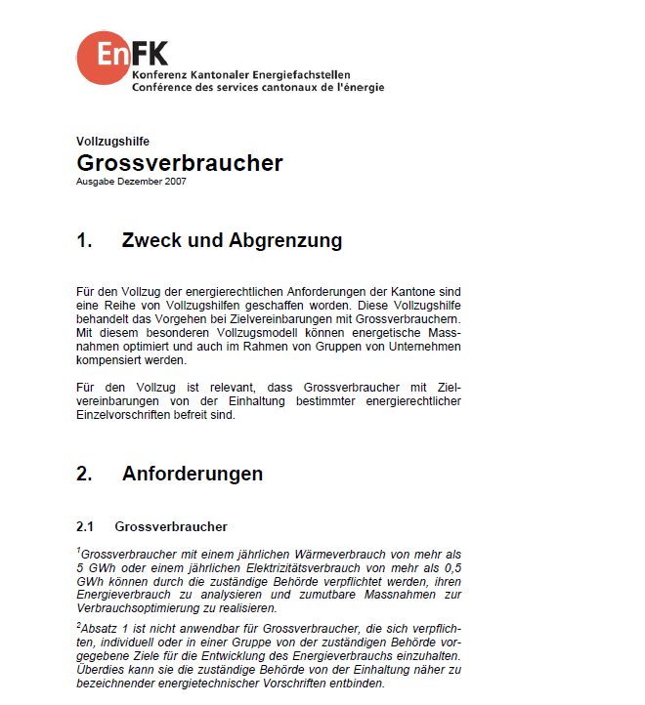
Tabellen-Nr. | Tabellen | Sheet | Priorität | Bemerkung
0 | Quellenangabe | 0_Quelle | 1 | Wer hat die Daten wann aufbereitet und woher.
1 | Einwohner | 1_EW | 1 | Nötig für Startbilanz und Kennzahlen
2 | Beschäftigte | 2_Besch | 1 | Nötig für Startbilanz und Kennzahlen
3 | Energieverbrauch Gebäude / Infrastruktur Gesamt | 3_EV_tot | 1 | Wichtigste Tabelle überhaupt. Die muss passen!
4 | Energieverbrauch Gebäude / Infrastruktur Haushalte | 4_EV_HH | 1 | Eventuell nicht für alle Energieträger möglich. Dennoch sollten vorhandene Daten verwendet werden, wo möglich.
5 | Bruttogeschossfläche Haushalte | 5_BGF_HH | 1 | Für Bilanz nicht wichtig, aber für die Berichterstattung von Vorteil.
6 | Grossverbraucher | 6_GV | 1 | Definition gemäss EnFK (jährlich mindestens 5 GWh Wärme oder 0.5 GWh Strom)
7 | Strommix | 7_Strommix | 1 | Sehr wichtige Tabelle. Welcher Mix verwendet wird, muss noch besprochen und definiert werden.
8 | Fernwärmemix | 8_Fwmix | 1 | Sehr wichtige Tabelle. Welcher Mix verwendet wird, muss noch besprochen und definiert werden.
9 | Produktion Strom | 9_Prod_Strom | 1 | Vor allem für Berichterstattung wichtig.
10 | Produktion Fernwärme | 10_Prod_FW | 1 | Vor allem für Berichterstattung wichtig.
11 | Produktion Wärmekraftkopplung | 11_Prod_WKK | 1 | Vor allem für Berichterstattung wichtig.
12 | Heizgradtage | 12_HGT
13 | Energieinput Wärmekraftkopplung | 13_Input_WKK

 | BFS-Nummern | BFS-Nr. | - | Angaben dienen nur zur Information

Anleitung
- Jede Tabelle muss jeweils für alle Gemeinden ausgefüllt werden.
- Nur die orange hinterlegten Felder müssen ausgefüllt werden.
- Die Struktur muss zwingend beibehalten werden!
- Ziel ist, dass ECOSPEED das vorliegende Excel-File vom Kanton St. Gallen jährlich ausgefüllt erhält. Die Daten werden dann von ECOSPEED in ECORegion eingelesen.

